Inheritance
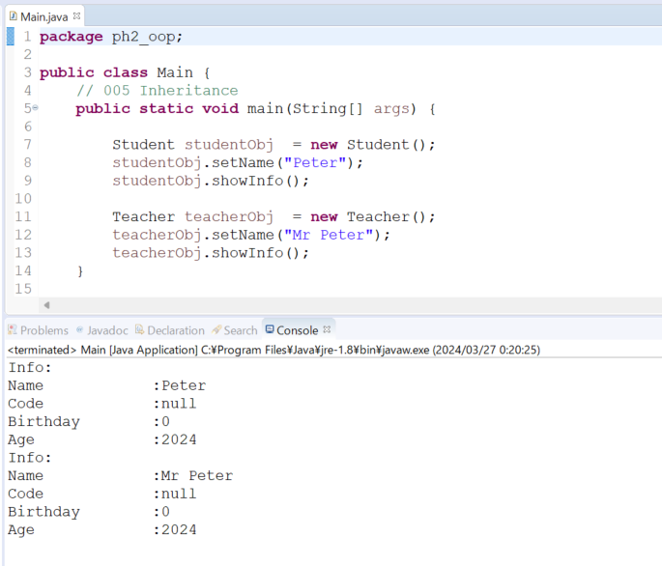
java_training
 | src
 |  | ph1_basic
 |  | ph2_oop
 |  |  | Main.java | → | edit
 |  |  | Person.java | → | new
 |  |  | Student.java | → | edit
 |  |  | Teacher.java | → | edit

Kế thừa là một khái niệm trong lập trình hướng đối tượng, cho phép một lớp (class) mới được tạo ra
bằng cách sử dụng các thuộc tính và phương thức của một lớp khác đã tồn tại. Lớp mới được tạo ra
được gọi là lớp con (subclass) và lớp từ đó lớp con kế thừa các thuộc tính và phương thức được gọi là lớp cha (superclass).
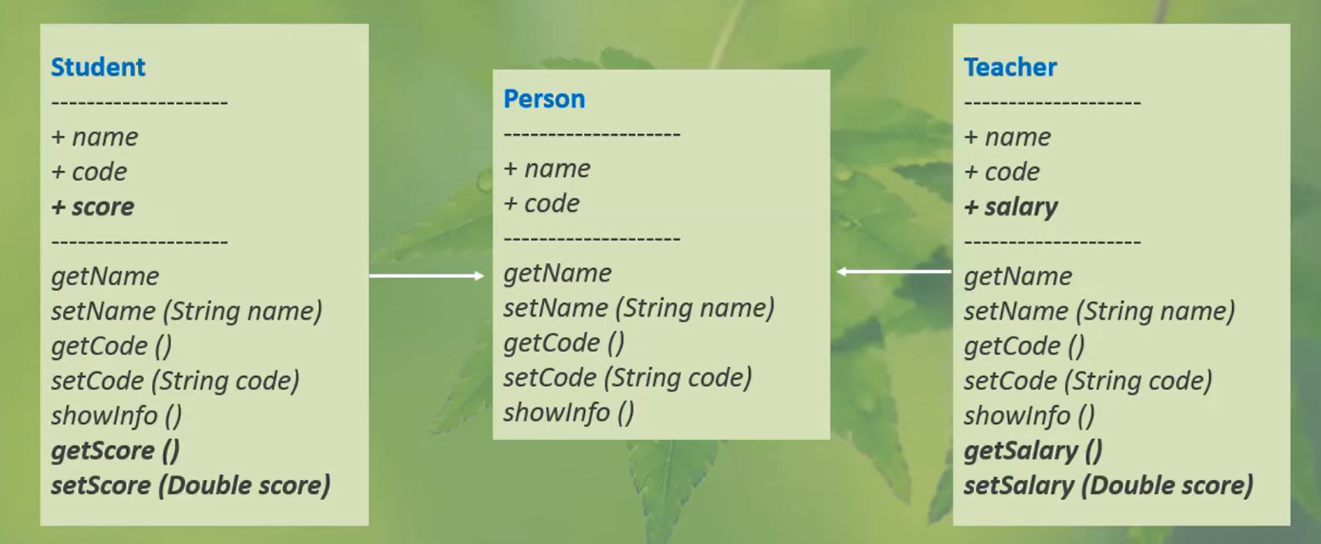

java_training\src\ph2_oop\Person.java
package ph2_oop;

import java.util.Calendar;

public class Person {
public String name;
public String code;
public int birthday;

// // CONSTRUCTOR
// public Person(String name, String code, int birthday) {
// this.name = name;
// this.code = code;
// this.birthday = birthday;
// }

public String getName() {
return name;
}

public void setName(String name) {
this.name = name;
}

public String getCode() {
return code;
}

public void setCode(String code) {
this.code = code;
}

public void setCode() {
this.code = "SV000";
}

public void setCode(String str, int number) {
this.code = str + number;
}

public void setCode(int number) {
this.code = "SV" + number;
}

public int getBirthday() {
return birthday;
}

public void setBirthday(int birthday) {
this.birthday = birthday;
}

public int getAge() {
Calendar now = Calendar.getInstance();
return now.get(Calendar.YEAR) - this.getBirthday();
}

// Show Student Info
public void showInfo() {
System.out.println("Info: ");
System.out.println("Name \t\t:" + this.getName());
System.out.println("Code \t\t:" + this.getCode());
System.out.println("Birthday \t:" + this.getBirthday());
System.out.println("Age \t\t:" + this.getAge());
}
}

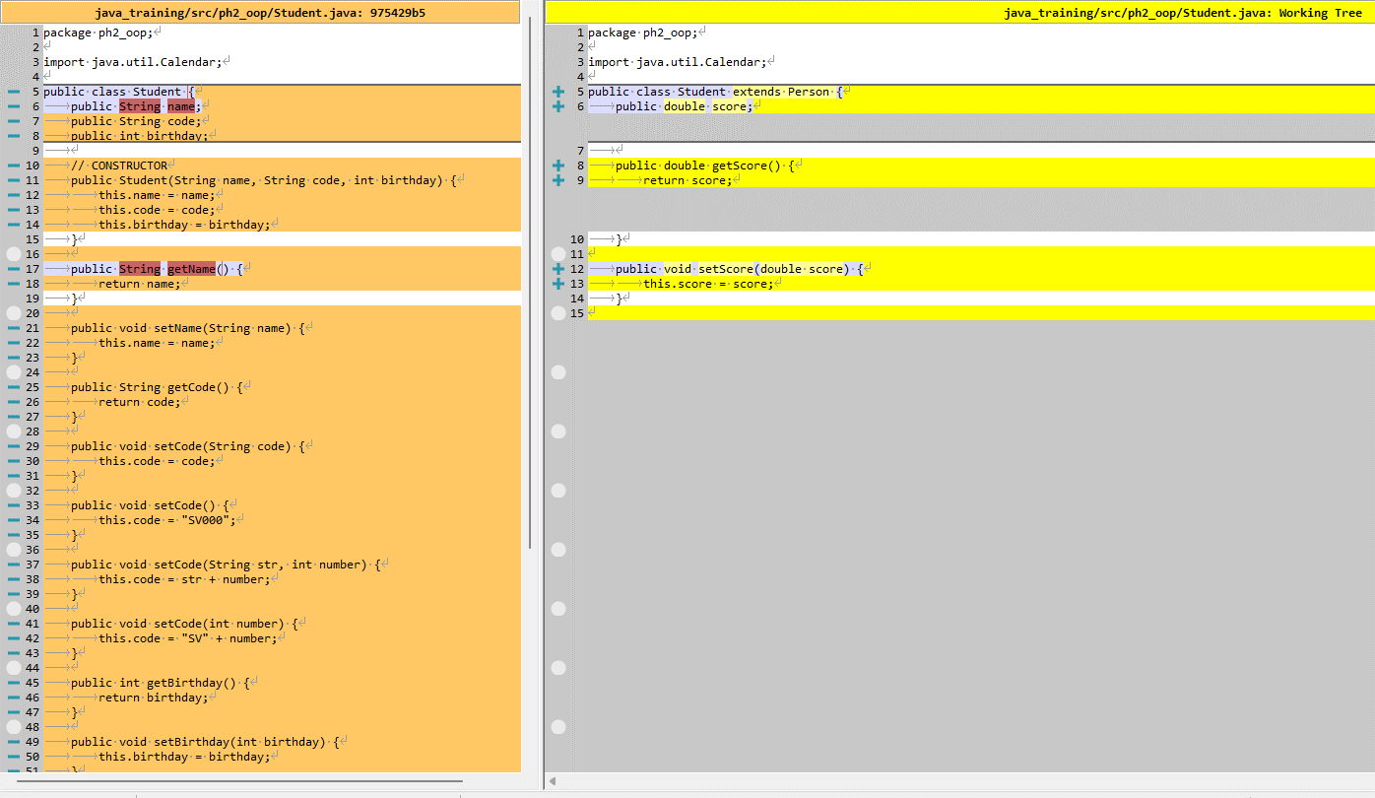
java_training\src\ph2_oop\Student.java
package ph2_oop;

import java.util.Calendar;

public class Student extends Person {
public double score;

public double getScore() {
return score;
}

public void setScore(double score) {
this.score = score;
}

}

java_training\src\ph2_oop\Teacher.java
package ph2_oop;

public class Teacher extends Person {
public double salary;

public double getSalary() {
return this.salary;
}

public void setSalary(double salary) {
this.salary = salary;
}
}

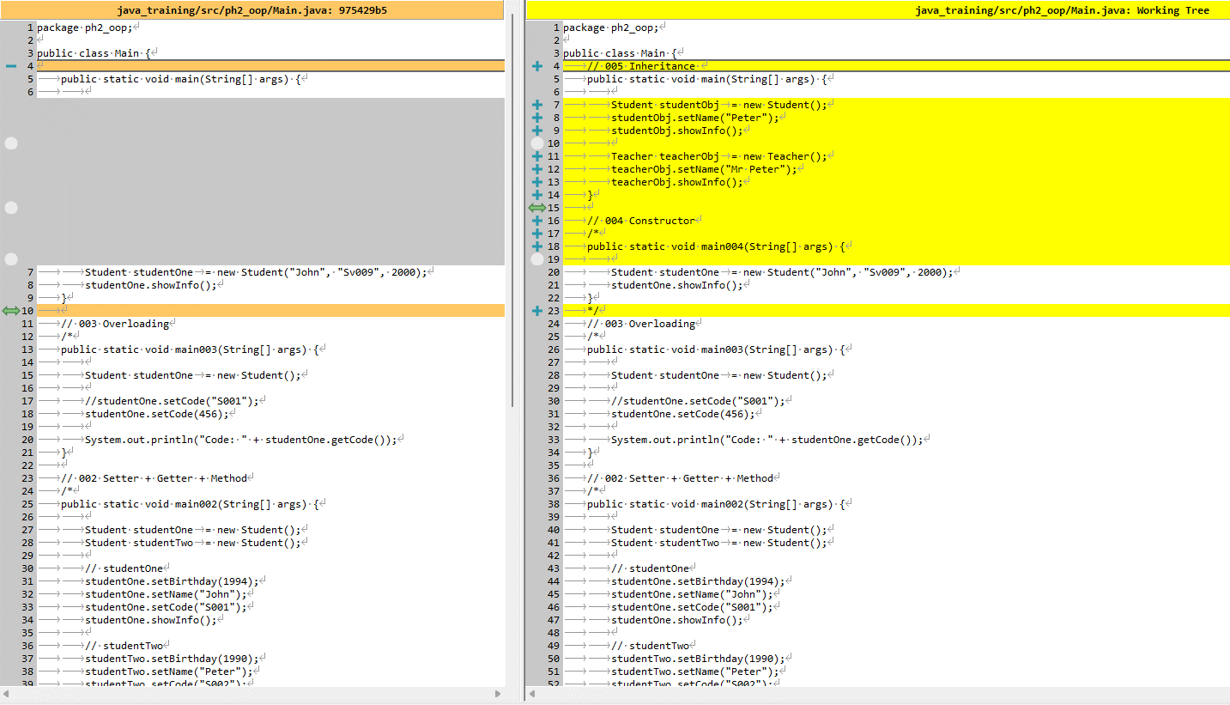
java_training\src\ph2_oop\Main.java
package ph2_oop;

public class Main {
// 005 Inheritance
public static void main(String[] args) {

Student studentObj = new Student();
studentObj.setName("Peter");
studentObj.showInfo();

Teacher teacherObj = new Teacher();
teacherObj.setName("Mr Peter");
teacherObj.showInfo();
}

// 004 Constructor
/*
public static void main004(String[] args) {

Student studentOne = new Student("John", "Sv009", 2000);
studentOne.showInfo();
}
*/
// 003 Overloading
/*
public static void main003(String[] args) {

Student studentOne = new Student();

//studentOne.setCode("S001");
studentOne.setCode(456);

System.out.println("Code: " + studentOne.getCode());
}

// 002 Setter + Getter + Method
/*
public static void main002(String[] args) {

Student studentOne = new Student();
Student studentTwo = new Student();

// studentOne
studentOne.setBirthday(1994);
studentOne.setName("John");
studentOne.setCode("S001");
studentOne.showInfo();

// studentTwo
studentTwo.setBirthday(1990);
studentTwo.setName("Peter");
studentTwo.setCode("S002");
studentTwo.showInfo();
}
*/

// 001 Property
/*
public static void main001(String[] args) {

Student studentOne = new Student();
Student studentTwo = new Student();

studentOne.birthday = 1994;
studentOne.name = "John";
studentOne.code = "S001";

studentTwo.birthday = 1990;
studentTwo.name = "Peter";
studentTwo.code = "S002";

System.out.println("Student Info: ");
System.out.println("- Name: " + studentOne.name);
System.out.println("- Code: " + studentOne.code);
System.out.println("- Birthday: " + studentOne.birthday);

System.out.println("--------------------------");

System.out.println("Student Info: ");
System.out.println("- Name: " + studentTwo.name);
System.out.println("- Code: " + studentTwo.code);
System.out.println("- Birthday: " + studentTwo.birthday);
}
*/
}

Thực thi

